08_RF_GP
RF＋高斯过程组合｜改进方法、结果与全图
训练CV0.4626，为这8个代表方案中较高；测试0.5506，仍略低于RF的0.5538。
它怎么工作：让两个模型共同预测，按固定权重平均；它是一种组合方案，不是第8种独立基础算法。
共同条件：原Li≤2000筛选后1363条；通常1090训练／273测试；目标ln(1+Li)，随机种子42。本表是记录汇总，改数字不会重新训练。
总对比 | 改进过程 | 参数解释 | 图册 | 搜索记录 | 逐条预测 | 数据来源
① 先看结果：R²越高通常越好，RMSE/MAE越低通常越好
版本 | 输入 | 测试R² | RMSE | MAE | 训练CV R² ± 折间SD | 说明
单独RF参考 | 4因子 | 0.5538 | 0.7291 | 0.5629 | 0.4503 ± 0.0540 | 没有新增删除训练或测试记录。
单独GP参考 | 4因子 | 0.5440 | 0.7371 | 0.5770 | 0.4598 ± 0.0363 | 没有该模型的上传原版；只与RF作参考。
组合：RF30%＋GP70% | 4因子 | 0.5506 | 0.7317 | 0.5703 | 0.4626 ± 0.0396 | 权重只按训练OOF验证选。
读数提示：R²不是“准确率”；0.55不能写成55%预测准确。误差也在ln(1+Li)尺度上，不是原浓度单位。折间SD是验证分数波动，不是置信区间。
代表试验输入：AET、AI、Alpha(AET/PET)、BIO7
必须知道：它没有用户上传的原版。旧RF/SVR平均是另一项试验，不能当作本组合的“改前版本”。
建议：保留作互补预测对照；尚无独立证据证明优于RF。 固定测试已被多轮查看，不能代替独立外部验证。
运行：python code/Li_other_methods.py QSH.xlsx --method rf_gp
查看顺序：先读概览，再点上方导航；各节蓝条标题可点回概览。图册、搜索记录、预测及来源都在下方。默认仅打印本页概览。

② 具体改了什么、为什么改、结果怎样
步骤 | 做了什么（通俗说明） |  | 为什么做 |  | 关键设置／结果 | 怎么理解
选基模型 | 采用已有四因子RF与本轮训练CV选出的高斯过程。 |  | 检查两个模型是否能互补。 |  | 相同4输入；原始样本不变 | 不重新改变测试划分。
产生OOF预测 | 每个训练折的模型只预测其未见过的验证折。 |  | 避免用贴合训练样本的预测挑权重。 |  | 1090条训练OOF预测 | OOF=折外预测；不是用测试集训练权重。
比较权重 | RF权重从0到1，间隔0.1。 |  | 检查纯RF、纯GP和中间组合。 |  | 11种比例；最终RF30%、GP70% | 按训练CV均值确定，先保存权重再评测试。
重新拟合基模型 | 确定比例后用全部1090训练行拟合两个模型。 |  | 利用完整训练样本。 |  | 测试273条保持完整 | 不是新增删异常值或调换随机种子。
重新解释因子 | 对组合预测本身计算置换重要性。 |  | 避免直接相加两个模型的重要性。 |  | 测试0.5506；CV0.4626 | 固定测试未超过RF，CV更高仍值得独立验证。

③ 参数前后对照：名词旁边解释用途
项目 |  | 原版／开始时 |  | 代表试验设置 |  | 是什么意思
输入 |  | 无组合原版 |  | 4因子 |  | 两模型输入相同。
RF权重 |  | 未事先确定 |  | 0.3 |  | 训练CV选中。
高斯过程权重 |  | 未事先确定 |  | 0.7 |  | 与RF权重和为1。
RF参数 |  | 已有候选 |  | 500棵、深度8、剪枝0.001 |  | 沿用四因子RF。
GP参数 |  | 已有候选 |  | Matérn1.5／0.3／噪声0.5 |  | 沿用本轮GP。
权重训练依据 |  | 无 |  | 五折OOF预测 |  | 未用273条测试标签挑比例。

④ 图册：每张图都注明版本与怎么看
图均直接嵌入Excel，离线可见。宽树图保留原图分辨率，可放大或另存查看；树图只是模型局部结构。没有测试过的候选不补画虚构测试结果。

图1｜关键版本拟合对照
怎么看：点越接近红色1:1线，预测越接近实测。所有面板是同一273条测试记录。新增方法左侧RF仅作参考，不是其原版。

图源：已保存的逐行预测；本次未重新训练。

图2｜参数与方案搜索记录图
怎么看：每个点是一个已完成的候选方案。横轴只是记录顺序，不代表模型逐步进步；分数不是固定测试R²。详见下方逐项记录。
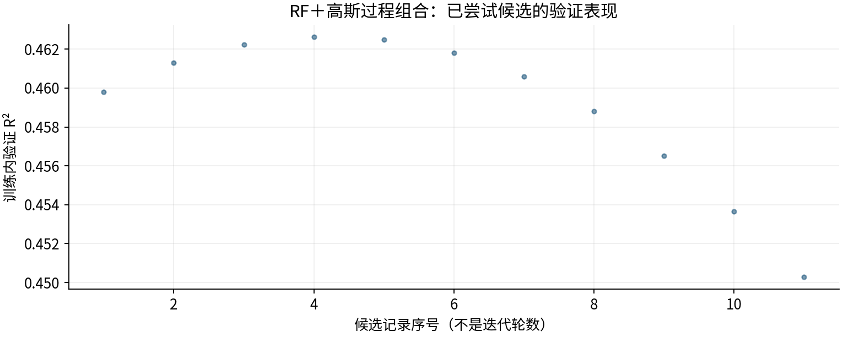

图源：工作表“搜索记录”区域及对应源CSV。

图3｜fit
怎么看：本轮4因子候选；重要性重新对该预测模型评价，不是因果效应。
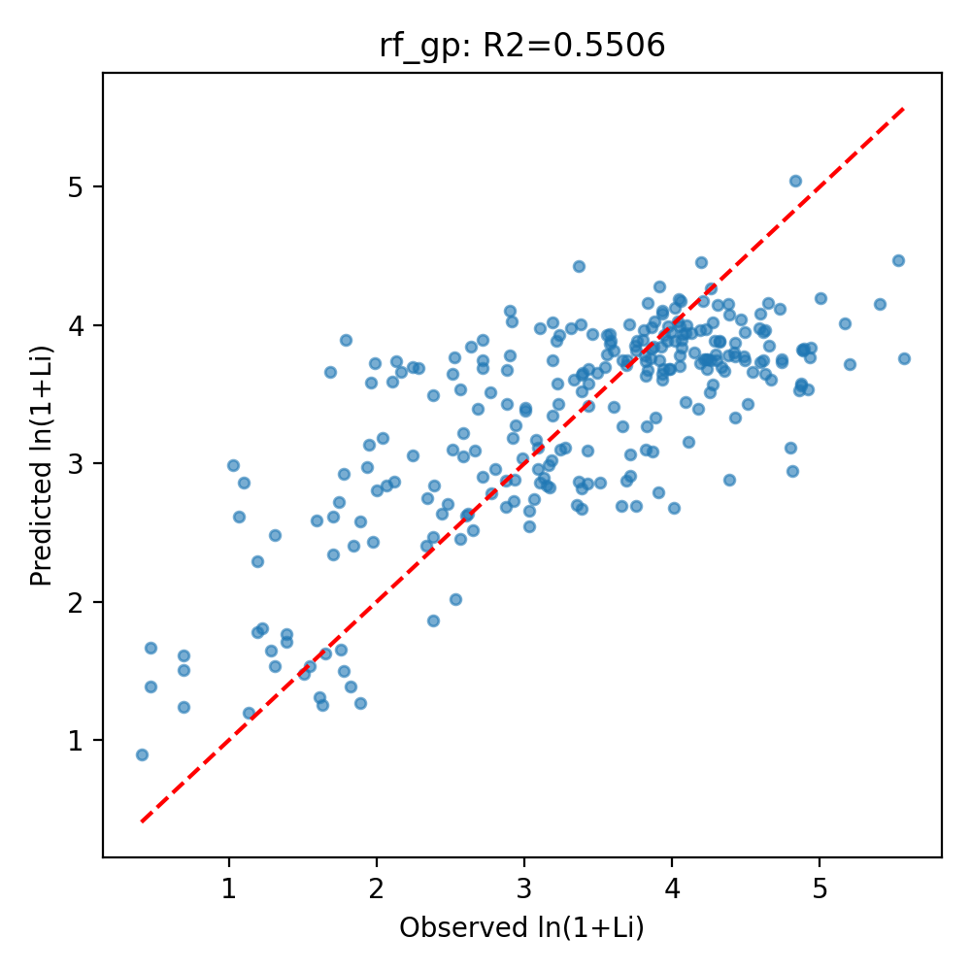

图源：other_methods/results/rf_gp/fit.png

图4｜importance
怎么看：本轮4因子候选；重要性重新对该预测模型评价，不是因果效应。
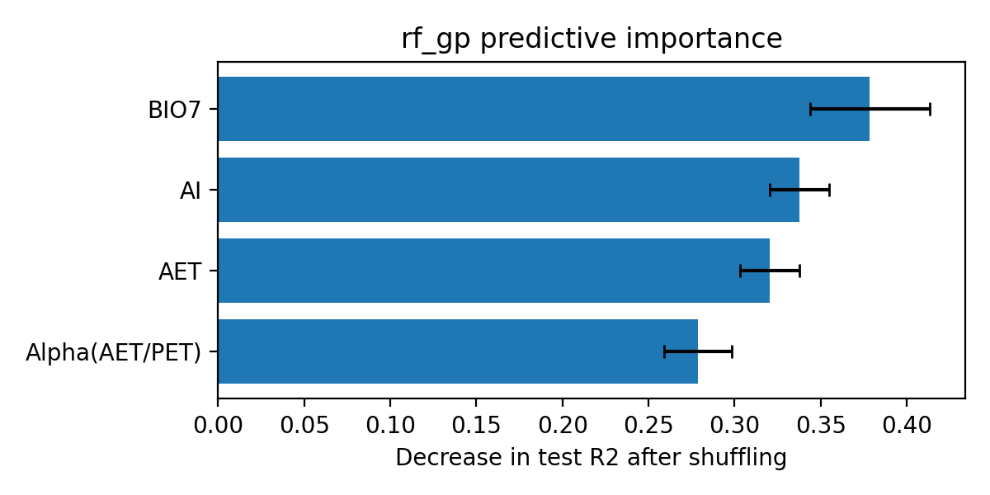

图源：other_methods/results/rf_gp/importance.png

⑤ 做过哪些尝试：可追溯的训练内记录
本表保留11条候选／对照记录，可能包含重复设置。下列“验证R²”均是训练内验证，不是273条固定测试；参数记录不能都当作改进成功。
批次 | 方案 | 训练内验证R² | 原记录波动 | 参数／设置 |  | 说明
组合比例 | RF=0.0; GP=1.0 | 0.4598 | 0.0363 | [0.4622067936, 0.5205411752, 0.431140222, 0.4515375971, 0.4336324096] |  | 列表是5折分数；权重只按均值选。
组合比例 | RF=0.1; GP=0.9 | 0.4613 | 0.0373 | [0.4630719928, 0.5234763493, 0.4293223748, 0.4538774068, 0.4367159115] |  | 列表是5折分数；权重只按均值选。
组合比例 | RF=0.2; GP=0.8 | 0.4622 | 0.0383 | [0.46348751050000003, 0.5258899264, 0.42663402450000004, 0.45567979700000005, 0.43947379140000004] |  | 列表是5折分数；权重只按均值选。
组合比例 | RF=0.3; GP=0.7 | 0.4626 | 0.0396 | [0.4634533469, 0.5277819064, 0.42307517110000004, 0.45694476770000003, 0.44190604920000004] |  | 列表是5折分数；权重只按均值选。
组合比例 | RF=0.4; GP=0.6 | 0.4625 | 0.0410 | [0.4629695019, 0.5291522893, 0.4186458146, 0.45767231900000005, 0.4440126851] |  | 列表是5折分数；权重只按均值选。
组合比例 | RF=0.5; GP=0.5 | 0.4618 | 0.0426 | [0.46203597560000004, 0.5300010752000001, 0.41334595500000004, 0.45786245080000004, 0.44579369900000004] |  | 列表是5折分数；权重只按均值选。
组合比例 | RF=0.6; GP=0.4 | 0.4606 | 0.0445 | [0.46065276780000003, 0.530328264, 0.4071755923, 0.4575151631, 0.44724909090000003] |  | 列表是5折分数；权重只按均值选。
组合比例 | RF=0.7; GP=0.3 | 0.4588 | 0.0465 | [0.4588198787, 0.5301338557, 0.40013472650000004, 0.4566304559, 0.4483788608] |  | 列表是5折分数；权重只按均值选。
组合比例 | RF=0.8; GP=0.2 | 0.4565 | 0.0487 | [0.4565373082, 0.5294178503, 0.3922233576, 0.45520832920000004, 0.4491830086] |  | 列表是5折分数；权重只按均值选。
组合比例 | RF=0.9; GP=0.1 | 0.4537 | 0.0512 | [0.4538050563, 0.5281802479000001, 0.3834414856, 0.4532487831, 0.4496615345] |  | 列表是5折分数；权重只按均值选。
组合比例 | RF=1.0; GP=0.0 | 0.4503 | 0.0540 | [0.4506231231, 0.5264210484, 0.3737891105, 0.45075181750000004, 0.4498144383] |  | 列表是5折分数；权重只按均值选。

⑥ 逐条预测：273条测试样本均保留
源Excel行号 | 实测Li（原单位） | 实测ln(1+Li) | 预测ln(1+Li) | 误差：预测－实测 | 绝对误差 | 预测Li（反变换） | 说明
432 | 23.2000 | 3.1864 | 3.7439 | 0.5575 | 0.5575 | 41.2614 | 用于本表代表试验
934 | 9.4000 | 2.3418 | 2.7518 | 0.4100 | 0.4100 | 14.6716 | 用于本表代表试验
785 | 221.8000 | 5.4063 | 4.1545 | -1.2518 | 1.2518 | 62.7213 | 用于本表代表试验
455 | 8.4000 | 2.2407 | 3.6953 | 1.4546 | 1.4546 | 39.2579 | 用于本表代表试验
433 | 13.0000 | 2.6391 | 3.8416 | 1.2026 | 1.2026 | 45.6014 | 用于本表代表试验
1267 | 16.7000 | 2.8736 | 2.8782 | 0.0047 | 0.0047 | 16.7828 | 用于本表代表试验
564 | 52.6000 | 3.9815 | 3.6825 | -0.2991 | 0.2991 | 38.7439 | 用于本表代表试验
384 | 7.4000 | 2.1282 | 3.7409 | 1.6127 | 1.6127 | 41.1356 | 用于本表代表试验
619 | 50.1000 | 3.9338 | 3.6446 | -0.2891 | 0.2891 | 37.2690 | 用于本表代表试验
1019 | 48.8000 | 3.9080 | 2.7917 | -1.1164 | 1.1164 | 15.3080 | 用于本表代表试验
1240 | 12.0000 | 2.5649 | 2.4500 | -0.1149 | 0.1149 | 10.5885 | 用于本表代表试验
70 | 42.0000 | 3.7612 | 3.8882 | 0.1270 | 0.1270 | 47.8246 | 用于本表代表试验
894 | 97.9000 | 4.5941 | 4.0806 | -0.5135 | 0.5135 | 58.1804 | 用于本表代表试验
936 | 9.9000 | 2.3888 | 2.8369 | 0.4481 | 0.4481 | 16.0622 | 用于本表代表试验
178 | 58.7000 | 4.0893 | 3.4429 | -0.6465 | 0.6465 | 30.2762 | 用于本表代表试验
658 | 74.1000 | 4.3188 | 3.8879 | -0.4309 | 0.4309 | 47.8086 | 用于本表代表试验
309 | 44.0000 | 3.8067 | 3.9614 | 0.1547 | 0.1547 | 51.5300 | 用于本表代表试验
81 | 22.7000 | 3.1655 | 2.9860 | -0.1794 | 0.1794 | 18.8073 | 用于本表代表试验
54 | 23.3000 | 3.1905 | 3.3418 | 0.1513 | 0.1513 | 27.2699 | 用于本表代表试验
538 | 72.2000 | 4.2932 | 3.7865 | -0.5067 | 0.5067 | 43.1000 | 用于本表代表试验
52 | 41.5000 | 3.7495 | 3.8496 | 0.1001 | 0.1001 | 45.9739 | 用于本表代表试验
587 | 104.3000 | 4.6568 | 3.8474 | -0.8094 | 0.8094 | 45.8724 | 用于本表代表试验
394 | 26.5000 | 3.3142 | 3.9770 | 0.6629 | 0.6629 | 52.3588 | 用于本表代表试验
1257 | 27.9000 | 3.3638 | 2.8706 | -0.4933 | 0.4933 | 16.6468 | 用于本表代表试验
171 | 6.7000 | 2.0412 | 3.1857 | 1.1445 | 1.1445 | 23.1854 | 用于本表代表试验
769 | 69.8000 | 4.2599 | 4.2672 | 0.0074 | 0.0074 | 70.3252 | 用于本表代表试验
187 | 129.5000 | 4.8714 | 3.5624 | -1.3090 | 1.3090 | 34.2472 | 用于本表代表试验
1129 | 13.2000 | 2.6532 | 2.5197 | -0.1335 | 0.1335 | 11.4249 | 用于本表代表试验
919 | 59.0000 | 4.0943 | 3.9947 | -0.0996 | 0.0996 | 53.3121 | 用于本表代表试验
1022 | 44.6000 | 3.8199 | 3.1023 | -0.7176 | 0.7176 | 21.2494 | 用于本表代表试验
546 | 68.6000 | 4.2428 | 3.7555 | -0.4873 | 0.4873 | 41.7560 | 用于本表代表试验
927 | 31.8000 | 3.4904 | 3.6515 | 0.1611 | 0.1611 | 37.5327 | 用于本表代表试验
570 | 56.5000 | 4.0518 | 3.7064 | -0.3454 | 0.3454 | 39.7066 | 用于本表代表试验
437 | 71.0000 | 4.2767 | 4.0215 | -0.2552 | 0.2552 | 54.7820 | 用于本表代表试验
937 | 12.3000 | 2.5878 | 3.0488 | 0.4610 | 0.4610 | 20.0893 | 用于本表代表试验
46 | 47.6000 | 3.8836 | 3.3278 | -0.5558 | 0.5558 | 26.8778 | 用于本表代表试验
104 | 12.3000 | 2.5878 | 3.2189 | 0.6311 | 0.6311 | 24.0007 | 用于本表代表试验
312 | 34.0000 | 3.5553 | 3.9297 | 0.3743 | 0.3743 | 49.8906 | 用于本表代表试验
1045 | 38.1000 | 3.6661 | 3.2687 | -0.3974 | 0.3974 | 25.2775 | 用于本表代表试验
292 | 27.0000 | 3.3322 | 3.6044 | 0.2722 | 0.2722 | 35.7602 | 用于本表代表试验
532 | 82.8000 | 4.4284 | 3.3303 | -1.0981 | 1.0981 | 26.9473 | 用于本表代表试验
557 | 57.1000 | 4.0622 | 3.8960 | -0.1661 | 0.1661 | 48.2073 | 用于本表代表试验
716 | 65.1000 | 4.1912 | 3.9618 | -0.2294 | 0.2294 | 51.5511 | 用于本表代表试验
598 | 44.2000 | 3.8111 | 3.7837 | -0.0274 | 0.0274 | 42.9804 | 用于本表代表试验
1139 | 6.9000 | 2.0669 | 2.8429 | 0.7760 | 0.7760 | 16.1652 | 用于本表代表试验
907 | 251.4000 | 5.5310 | 4.4706 | -1.0604 | 1.0604 | 86.4124 | 用于本表代表试验
712 | 34.9000 | 3.5807 | 3.9361 | 0.3554 | 0.3554 | 50.2207 | 用于本表代表试验
1103 | 120.3000 | 4.7983 | 3.1131 | -1.6852 | 1.6852 | 21.4907 | 用于本表代表试验
654 | 67.8000 | 4.2312 | 3.7497 | -0.4815 | 0.4815 | 41.5080 | 用于本表代表试验
35 | 24.6000 | 3.2426 | 3.1007 | -0.1418 | 0.1418 | 21.2145 | 用于本表代表试验
166 | 28.6000 | 3.3878 | 3.6422 | 0.2544 | 0.2544 | 37.1741 | 用于本表代表试验
434 | 30.7000 | 3.4563 | 3.9328 | 0.4765 | 0.4765 | 50.0511 | 用于本表代表试验
816 | 180.4000 | 5.2007 | 3.7164 | -1.4843 | 1.4843 | 40.1150 | 用于本表代表试验
243 | 2.6000 | 1.2809 | 1.6476 | 0.3666 | 0.3666 | 4.1943 | 用于本表代表试验
811 | 51.9000 | 3.9684 | 3.8879 | -0.0805 | 0.0805 | 47.8090 | 用于本表代表试验
625 | 44.6000 | 3.8199 | 3.6354 | -0.1845 | 0.1845 | 36.9170 | 用于本表代表试验
699 | 45.3000 | 3.8351 | 4.1630 | 0.3279 | 0.3279 | 63.2653 | 用于本表代表试验
424 | 6.3000 | 1.9879 | 3.7270 | 1.7391 | 1.7391 | 40.5547 | 用于本表代表试验
748 | 54.5000 | 4.0164 | 4.1252 | 0.1088 | 0.1088 | 60.8821 | 用于本表代表试验
354 | 6.1000 | 1.9601 | 3.5857 | 1.6256 | 1.6256 | 35.0793 | 用于本表代表试验
1270 | 22.8000 | 3.1697 | 2.8277 | -0.3420 | 0.3420 | 15.9065 | 用于本表代表试验
221 | 7.2000 | 2.1041 | 3.5920 | 1.4879 | 1.4879 | 35.3078 | 用于本表代表试验
273 | 1.8000 | 1.0296 | 2.9836 | 1.9540 | 1.9540 | 18.7589 | 用于本表代表试验
79 | 24.1000 | 3.2229 | 3.5786 | 0.3558 | 0.3558 | 34.8241 | 用于本表代表试验
1174 | 12.5000 | 2.6027 | 2.6248 | 0.0221 | 0.0221 | 12.8019 | 用于本表代表试验
409 | 175.0000 | 5.1705 | 4.0095 | -1.1610 | 1.1610 | 54.1210 | 用于本表代表试验
1036 | 19.7000 | 3.0301 | 2.5458 | -0.4843 | 0.4843 | 11.7534 | 用于本表代表试验
1323 | 3.0000 | 1.3863 | 1.7647 | 0.3784 | 0.3784 | 4.8400 | 用于本表代表试验
642 | 75.3000 | 4.3347 | 3.6967 | -0.6380 | 0.6380 | 39.3123 | 用于本表代表试验
1349 | 5.2000 | 1.8245 | 1.3889 | -0.4356 | 0.4356 | 3.0105 | 用于本表代表试验
952 | 4.9000 | 1.7750 | 2.9268 | 1.1519 | 1.1519 | 17.6679 | 用于本表代表试验
211 | 38.9000 | 3.6864 | 3.7082 | 0.0218 | 0.0218 | 39.7794 | 用于本表代表试验
1237 | 9.8000 | 2.3795 | 2.4641 | 0.0845 | 0.0845 | 10.7525 | 用于本表代表试验
1269 | 21.9000 | 3.1311 | 2.8939 | -0.2372 | 0.2372 | 17.0643 | 用于本表代表试验
1105 | 40.2000 | 3.7184 | 2.9123 | -0.8061 | 0.8061 | 17.3998 | 用于本表代表试验
774 | 47.4000 | 3.8795 | 4.0266 | 0.1471 | 0.1471 | 55.0724 | 用于本表代表试验
66 | 69.6000 | 4.2570 | 3.5105 | -0.7465 | 0.7465 | 32.4666 | 用于本表代表试验
600 | 49.2000 | 3.9160 | 3.7485 | -0.1675 | 0.1675 | 41.4588 | 用于本表代表试验
533 | 70.7000 | 4.2725 | 3.5695 | -0.7030 | 0.7030 | 34.4990 | 用于本表代表试验
593 | 113.5000 | 4.7406 | 3.7329 | -1.0076 | 1.0076 | 40.8016 | 用于本表代表试验
118 | 64.1000 | 4.1759 | 3.3957 | -0.7802 | 0.7802 | 28.8358 | 用于本表代表试验
47 | 19.2000 | 3.0057 | 3.3985 | 0.3928 | 0.3928 | 28.9200 | 用于本表代表试验
1143 | 9.3000 | 2.3321 | 2.4053 | 0.0732 | 0.0732 | 10.0819 | 用于本表代表试验
949 | 7.3000 | 2.1163 | 2.8711 | 0.7548 | 0.7548 | 16.6564 | 用于本表代表试验
1310 | 4.1000 | 1.6292 | 1.2517 | -0.3775 | 0.3775 | 2.4963 | 用于本表代表试验
714 | 97.6000 | 4.5911 | 3.9743 | -0.6168 | 0.6168 | 52.2137 | 用于本表代表试验
1072 | 79.2000 | 4.3845 | 2.8836 | -1.5009 | 1.5009 | 16.8792 | 用于本表代表试验
1160 | 41.6000 | 3.7519 | 2.6908 | -1.0610 | 1.0610 | 13.7437 | 用于本表代表试验
482 | 38.0000 | 3.6636 | 3.7435 | 0.0799 | 0.0799 | 41.2438 | 用于本表代表试验
264 | 100.0000 | 4.6151 | 3.7462 | -0.8689 | 0.8689 | 41.3611 | 用于本表代表试验
1110 | 15.5000 | 2.8034 | 2.9609 | 0.1576 | 0.1576 | 18.3158 | 用于本表代表试验
741 | 147.6000 | 5.0013 | 4.1974 | -0.8039 | 0.8039 | 65.5115 | 用于本表代表试验
1265 | 20.4000 | 3.0634 | 2.7404 | -0.3230 | 0.3230 | 14.4931 | 用于本表代表试验
832 | 49.9000 | 3.9299 | 4.1035 | 0.1736 | 0.1736 | 59.5502 | 用于本表代表试验
828 | 28.7000 | 3.3911 | 3.6556 | 0.2644 | 0.2644 | 37.6892 | 用于本表代表试验
1082 | 21.3000 | 3.1046 | 2.8578 | -0.2468 | 0.2468 | 16.4225 | 用于本表代表试验
1132 | 4.5000 | 1.7047 | 2.6174 | 0.9127 | 0.9127 | 12.7003 | 用于本表代表试验
268 | 125.0000 | 4.8363 | 5.0417 | 0.2054 | 0.2054 | 153.7358 | 用于本表代表试验
518 | 14.1000 | 2.7147 | 3.8963 | 1.1816 | 1.1816 | 48.2187 | 用于本表代表试验
601 | 131.8000 | 4.8888 | 3.8185 | -1.0704 | 1.0704 | 44.5352 | 用于本表代表试验
859 | 66.1000 | 4.2062 | 4.1719 | -0.0343 | 0.0343 | 63.8402 | 用于本表代表试验
946 | 17.8000 | 2.9339 | 2.8804 | -0.0535 | 0.0535 | 16.8209 | 用于本表代表试验
577 | 105.7000 | 4.6700 | 3.6019 | -1.0681 | 1.0681 | 35.6676 | 用于本表代表试验
223 | 50.4000 | 3.9396 | 3.6810 | -0.2587 | 0.2587 | 38.6841 | 用于本表代表试验
250 | 30.0000 | 3.4340 | 3.6848 | 0.2508 | 0.2508 | 38.8374 | 用于本表代表试验
497 | 260.9000 | 5.5680 | 3.7577 | -1.8102 | 1.8102 | 41.8517 | 用于本表代表试验
638 | 93.3000 | 4.5465 | 3.6584 | -0.8881 | 0.8881 | 37.8002 | 用于本表代表试验
800 | 64.9000 | 4.1881 | 3.7270 | -0.4611 | 0.4611 | 40.5547 | 用于本表代表试验
750 | 74.4000 | 4.3228 | 3.8799 | -0.4429 | 0.4429 | 47.4189 | 用于本表代表试验
623 | 135.7000 | 4.9178 | 3.5360 | -1.3818 | 1.3818 | 33.3280 | 用于本表代表试验
510 | 66.7000 | 4.2151 | 3.7502 | -0.4649 | 0.4649 | 41.5305 | 用于本表代表试验
417 | 33.6000 | 3.5439 | 3.6949 | 0.1510 | 0.1510 | 39.2401 | 用于本表代表试验
871 | 50.0000 | 3.9318 | 4.0843 | 0.1525 | 0.1525 | 58.4014 | 用于本表代表试验
1344 | 2.1000 | 1.1314 | 1.1997 | 0.0683 | 0.0683 | 2.3190 | 用于本表代表试验
715 | 34.1000 | 3.5582 | 3.7855 | 0.2273 | 0.2273 | 43.0590 | 用于本表代表试验
195 | 129.8000 | 4.8737 | 3.5774 | -1.2963 | 1.2963 | 34.7810 | 用于本表代表试验
565 | 98.1000 | 4.5961 | 3.7345 | -0.8616 | 0.8616 | 40.8676 | 用于本表代表试验
1342 | 5.6000 | 1.8871 | 1.2691 | -0.6180 | 0.6180 | 2.5577 | 用于本表代表试验
242 | 3.0000 | 1.3863 | 1.7060 | 0.3197 | 0.3197 | 4.5066 | 用于本表代表试验
1044 | 37.8000 | 3.6584 | 2.6950 | -0.9635 | 0.9635 | 13.8048 | 用于本表代表试验
199 | 49.9000 | 3.9299 | 3.6062 | -0.3237 | 0.3237 | 35.8243 | 用于本表代表试验
262 | 90.0000 | 4.5109 | 3.4275 | -1.0834 | 1.0834 | 29.7994 | 用于本表代表试验
1274 | 22.3000 | 3.1485 | 2.8428 | -0.3056 | 0.3056 | 16.1646 | 用于本表代表试验
68 | 13.6000 | 2.6810 | 3.3975 | 0.7165 | 0.7165 | 28.8885 | 用于本表代表试验
481 | 101.6000 | 4.6308 | 3.9635 | -0.6673 | 0.6673 | 51.6432 | 用于本表代表试验
1145 | 4.5000 | 1.7047 | 2.3407 | 0.6359 | 0.6359 | 9.3881 | 用于本表代表试验
1244 | 16.7000 | 2.8736 | 2.6857 | -0.1879 | 0.1879 | 13.6684 | 用于本表代表试验
903 | 65.6000 | 4.1987 | 4.4562 | 0.2575 | 0.2575 | 85.1586 | 用于本表代表试验
1107 | 8.4000 | 2.2407 | 3.0581 | 0.8174 | 0.8174 | 20.2865 | 用于本表代表试验
1306 | 3.7000 | 1.5476 | 1.5371 | -0.0105 | 0.0105 | 3.6510 | 用于本表代表试验
1324 | 4.9000 | 1.7750 | 1.5009 | -0.2741 | 0.2741 | 3.4857 | 用于本表代表试验
61 | 19.2000 | 3.0057 | 3.3791 | 0.3734 | 0.3734 | 28.3443 | 用于本表代表试验
1277 | 2.7000 | 1.3083 | 2.4814 | 1.1731 | 1.1731 | 10.9582 | 用于本表代表试验
247 | 4.2000 | 1.6487 | 1.6222 | -0.0265 | 0.0265 | 4.0642 | 用于本表代表试验
26 | 112.0000 | 4.7274 | 4.1209 | -0.6065 | 0.6065 | 60.6143 | 用于本表代表试验
110 | 29.7000 | 3.4243 | 3.0938 | -0.3304 | 0.3304 | 21.0618 | 用于本表代表试验
781 | 56.8000 | 4.0570 | 4.1726 | 0.1156 | 0.1156 | 63.8835 | 用于本表代表试验
669 | 86.1000 | 4.4671 | 4.0430 | -0.4241 | 0.4241 | 55.9973 | 用于本表代表试验
602 | 57.2000 | 4.0639 | 3.8393 | -0.2246 | 0.2246 | 45.4920 | 用于本表代表试验
278 | 45.0000 | 3.8286 | 3.2673 | -0.5613 | 0.5613 | 25.2412 | 用于本表代表试验
862 | 50.6000 | 3.9435 | 3.9276 | -0.0159 | 0.0159 | 49.7873 | 用于本表代表试验
1071 | 21.0000 | 3.0910 | 2.9574 | -0.1336 | 0.1336 | 18.2485 | 用于本表代表试验
542 | 44.5000 | 3.8177 | 3.7399 | -0.0778 | 0.0778 | 41.0932 | 用于本表代表试验
1119 | 27.7000 | 3.3569 | 2.6992 | -0.6577 | 0.6577 | 13.8677 | 用于本表代表试验
682 | 17.2000 | 2.9014 | 4.1069 | 1.2054 | 1.2054 | 59.7557 | 用于本表代表试验
507 | 49.6000 | 3.9240 | 3.8457 | -0.0782 | 0.0782 | 45.7926 | 用于本表代表试验
1142 | 5.6000 | 1.8871 | 2.5796 | 0.6925 | 0.6925 | 12.1916 | 用于本表代表试验
319 | 132.0000 | 4.8903 | 3.8320 | -1.0584 | 1.0584 | 45.1536 | 用于本表代表试验
695 | 21.3000 | 3.1046 | 3.9738 | 0.8692 | 0.8692 | 52.1859 | 用于本表代表试验
1152 | 10.5000 | 2.4423 | 2.6368 | 0.1945 | 0.1945 | 12.9688 | 用于本表代表试验
84 | 28.5000 | 3.3844 | 3.5204 | 0.1360 | 0.1360 | 32.7985 | 用于本表代表试验
240 | 2.4000 | 1.2238 | 1.8059 | 0.5822 | 0.5822 | 5.0857 | 用于本表代表试验
664 | 79.1000 | 4.3833 | 4.0738 | -0.3095 | 0.3095 | 57.7802 | 用于本表代表试验
1069 | 25.4000 | 3.2734 | 3.1111 | -0.1623 | 0.1623 | 21.4453 | 用于本表代表试验
365 | 11.3000 | 2.5096 | 3.6467 | 1.1371 | 1.1371 | 37.3471 | 用于本表代表试验
1153 | 2.3000 | 1.1939 | 2.2886 | 1.0947 | 1.0947 | 8.8614 | 用于本表代表试验
1168 | 4.7000 | 1.7405 | 2.7188 | 0.9784 | 0.9784 | 14.1624 | 用于本表代表试验
1081 | 5.9000 | 1.9315 | 2.9764 | 1.0449 | 1.0449 | 18.6171 | 用于本表代表试验
1303 | 2.7000 | 1.3083 | 1.5327 | 0.2244 | 0.2244 | 3.6309 | 用于本表代表试验
357 | 8.8000 | 2.2824 | 3.6913 | 1.4089 | 1.4089 | 39.0981 | 用于本表代表试验
803 | 52.2000 | 3.9741 | 3.9912 | 0.0172 | 0.0172 | 53.1213 | 用于本表代表试验
547 | 88.0000 | 4.4886 | 3.7459 | -0.7428 | 0.7428 | 41.3457 | 用于本表代表试验
1013 | 17.5000 | 2.9178 | 3.1815 | 0.2637 | 0.2637 | 23.0825 | 用于本表代表试验
501 | 71.7000 | 4.2863 | 3.8855 | -0.4008 | 0.4008 | 47.6923 | 用于本表代表试验
889 | 78.8000 | 4.3795 | 4.1513 | -0.2282 | 0.2282 | 62.5157 | 用于本表代表试验
576 | 82.0000 | 4.4188 | 3.8033 | -0.6156 | 0.6156 | 43.8479 | 用于本表代表试验
1218 | 9.8000 | 2.3795 | 1.8648 | -0.5147 | 0.5147 | 5.4548 | 用于本表代表试验
1281 | 14.1000 | 2.7147 | 2.9031 | 0.1885 | 0.1885 | 17.2314 | 用于本表代表试验
1118 | 10.9000 | 2.4765 | 2.7059 | 0.2294 | 0.2294 | 13.9684 | 用于本表代表试验
1356 | 4.8000 | 1.7579 | 1.6521 | -0.1058 | 0.1058 | 4.2180 | 用于本表代表试验
1167 | 19.7000 | 3.0301 | 2.6584 | -0.3718 | 0.3718 | 13.2732 | 用于本表代表试验
398 | 88.0000 | 4.4886 | 3.9465 | -0.5421 | 0.5421 | 50.7538 | 用于本表代表试验
540 | 52.7000 | 3.9834 | 3.6822 | -0.3012 | 0.3012 | 38.7352 | 用于本表代表试验
358 | 7.7000 | 2.1633 | 3.6646 | 1.5013 | 1.5013 | 38.0396 | 用于本表代表试验
992 | 17.9000 | 2.9392 | 3.2738 | 0.3346 | 0.3346 | 25.4109 | 用于本表代表试验
1366 | 39.0000 | 3.6889 | 2.8754 | -0.8135 | 0.8135 | 16.7327 | 用于本表代表试验
367 | 11.5000 | 2.5257 | 3.7691 | 1.2434 | 1.2434 | 42.3429 | 用于本表代表试验
1088 | 1.9000 | 1.0647 | 2.6182 | 1.5535 | 1.5535 | 12.7107 | 用于本表代表试验
981 | 20.7000 | 3.0773 | 3.1697 | 0.0924 | 0.0924 | 22.8002 | 用于本表代表试验
1196 | 18.8000 | 2.9857 | 3.0332 | 0.0475 | 0.0475 | 19.7632 | 用于本表代表试验
647 | 47.0000 | 3.8712 | 3.8405 | -0.0307 | 0.0307 | 45.5467 | 用于本表代表试验
59 | 40.0000 | 3.7136 | 3.0656 | -0.6480 | 0.6480 | 20.4474 | 用于本表代表试验
680 | 67.8000 | 4.2312 | 3.9679 | -0.2633 | 0.2633 | 51.8726 | 用于本表代表试验
1033 | 29.7000 | 3.4243 | 2.8558 | -0.5684 | 0.5684 | 16.3888 | 用于本表代表试验
588 | 82.6000 | 4.4260 | 3.7724 | -0.6536 | 0.6536 | 42.4854 | 用于本表代表试验
1260 | 28.5000 | 3.3844 | 2.6741 | -0.7103 | 0.7103 | 13.4996 | 用于本表代表试验
429 | 14.1000 | 2.7147 | 3.6882 | 0.9735 | 0.9735 | 38.9716 | 用于本表代表试验
589 | 137.4000 | 4.9301 | 3.7654 | -1.1647 | 1.1647 | 42.1828 | 用于本表代表试验
930 | 113.6000 | 4.7414 | 3.7520 | -0.9894 | 0.9894 | 41.6067 | 用于本表代表试验
89 | 24.5000 | 3.2387 | 3.9277 | 0.6890 | 0.6890 | 49.7903 | 用于本表代表试验
126 | 122.1000 | 4.8130 | 2.9462 | -1.8668 | 1.8668 | 18.0339 | 用于本表代表试验
1297 | 28.0000 | 3.3673 | 4.4247 | 1.0574 | 1.0574 | 82.4893 | 用于本表代表试验
945 | 17.7000 | 2.9285 | 2.7281 | -0.2004 | 0.2004 | 14.3045 | 用于本表代表试验
335 | 43.6000 | 3.7977 | 3.8960 | 0.0983 | 0.0983 | 48.2073 | 用于本表代表试验
866 | 28.3000 | 3.3776 | 4.0065 | 0.6289 | 0.6289 | 53.9560 | 用于本表代表试验
1353 | 1.0000 | 0.6931 | 1.6123 | 0.9192 | 0.9192 | 4.0144 | 用于本表代表试验
626 | 76.5000 | 4.3503 | 3.6684 | -0.6819 | 0.6819 | 38.1891 | 用于本表代表试验
280 | 30.0000 | 3.4340 | 3.4186 | -0.0154 | 0.0154 | 29.5253 | 用于本表代表试验
727 | 103.7000 | 4.6511 | 4.1565 | -0.4946 | 0.4946 | 62.8447 | 用于本表代表试验
1347 | 1.0000 | 0.6931 | 1.5044 | 0.8112 | 0.8112 | 3.5014 | 用于本表代表试验
131 | 46.7000 | 3.8649 | 3.0836 | -0.7813 | 0.7813 | 20.8366 | 用于本表代表试验
594 | 138.2000 | 4.9359 | 3.8383 | -1.0976 | 1.0976 | 45.4486 | 用于本表代表试验
375 | 12.0000 | 2.5649 | 3.5362 | 0.9712 | 0.9712 | 33.3361 | 用于本表代表试验
731 | 73.4000 | 4.3095 | 4.1486 | -0.1609 | 0.1609 | 62.3453 | 用于本表代表试验
617 | 53.2000 | 3.9927 | 3.9496 | -0.0431 | 0.0431 | 50.9144 | 用于本表代表试验
821 | 56.4000 | 4.0500 | 3.7813 | -0.2688 | 0.2688 | 42.8723 | 用于本表代表试验
1026 | 2.0000 | 1.0986 | 2.8578 | 1.7592 | 1.7592 | 16.4225 | 用于本表代表试验
462 | 82.8000 | 4.4284 | 3.8731 | -0.5554 | 0.5554 | 47.0893 | 用于本表代表试验
177 | 14.9000 | 2.7663 | 3.5119 | 0.7456 | 0.7456 | 32.5113 | 用于本表代表试验
315 | 68.0000 | 4.2341 | 3.6847 | -0.5494 | 0.5494 | 38.8321 | 用于本表代表试验
815 | 46.1000 | 3.8523 | 3.7595 | -0.0927 | 0.0927 | 41.9286 | 用于本表代表试验
234 | 11.6000 | 2.5337 | 2.0147 | -0.5190 | 0.5190 | 6.4984 | 用于本表代表试验
1079 | 11.3000 | 2.5096 | 3.1023 | 0.5927 | 0.5927 | 21.2494 | 用于本表代表试验
847 | 56.6000 | 4.0535 | 3.9883 | -0.0652 | 0.0652 | 52.9635 | 用于本表代表试验
891 | 49.1000 | 3.9140 | 4.2785 | 0.3645 | 0.3645 | 71.1341 | 用于本表代表试验
822 | 87.7000 | 4.4853 | 3.7724 | -0.7128 | 0.7128 | 42.4854 | 用于本表代表试验
32 | 34.8000 | 3.5779 | 3.8664 | 0.2884 | 0.2884 | 46.7679 | 用于本表代表试验
386 | 17.2000 | 2.9014 | 3.7819 | 0.8805 | 0.8805 | 42.9002 | 用于本表代表试验
236 | 0.6000 | 0.4700 | 1.6688 | 1.1988 | 1.1988 | 4.3058 | 用于本表代表试验
257 | 30.0000 | 3.4340 | 3.5784 | 0.1444 | 0.1444 | 34.8154 | 用于本表代表试验
1097 | 0.6000 | 0.4700 | 1.3846 | 0.9146 | 0.9146 | 2.9932 | 用于本表代表试验
34 | 35.8000 | 3.6055 | 3.4097 | -0.1958 | 0.1958 | 29.2551 | 用于本表代表试验
378 | 17.4000 | 2.9124 | 4.0293 | 1.1170 | 1.1170 | 55.2235 | 用于本表代表试验
213 | 16.8000 | 2.8792 | 3.6738 | 0.7946 | 0.7946 | 38.4005 | 用于本表代表试验
325 | 60.0000 | 4.1109 | 3.1575 | -0.9534 | 0.9534 | 22.5117 | 用于本表代表试验
606 | 78.7000 | 4.3783 | 3.7781 | -0.6002 | 0.6002 | 42.7322 | 用于本表代表试验
1325 | 4.0000 | 1.6094 | 1.3100 | -0.2995 | 0.2995 | 2.7061 | 用于本表代表试验
810 | 35.8000 | 3.6055 | 3.8137 | 0.2082 | 0.2082 | 44.3174 | 用于本表代表试验
224 | 14.1000 | 2.7147 | 3.7473 | 1.0326 | 1.0326 | 41.4078 | 用于本表代表试验
300 | 24.0000 | 3.2189 | 3.8886 | 0.6697 | 0.6697 | 47.8418 | 用于本表代表试验
921 | 61.1000 | 4.1287 | 3.9387 | -0.1900 | 0.1900 | 50.3537 | 用于本表代表试验
1116 | 6.2000 | 1.9741 | 2.4299 | 0.4559 | 0.4559 | 10.3582 | 用于本表代表试验
73 | 24.3000 | 3.2308 | 3.4272 | 0.1964 | 0.1964 | 29.7900 | 用于本表代表试验
485 | 54.6000 | 4.0182 | 3.8884 | -0.1298 | 0.1298 | 47.8314 | 用于本表代表试验
371 | 39.8000 | 3.7087 | 4.0037 | 0.2950 | 0.2950 | 53.8010 | 用于本表代表试验
1179 | 54.3000 | 4.0128 | 2.6789 | -1.3339 | 1.3339 | 13.5686 | 用于本表代表试验
306 | 35.0000 | 3.5835 | 3.8890 | 0.3055 | 0.3055 | 47.8628 | 用于本表代表试验
935 | 28.5000 | 3.3844 | 2.8192 | -0.5652 | 0.5652 | 15.7632 | 用于本表代表试验
1215 | 2.3000 | 1.1939 | 1.7770 | 0.5831 | 0.5831 | 4.9122 | 用于本表代表试验
415 | 62.5000 | 4.1510 | 3.7987 | -0.3523 | 0.3523 | 43.6451 | 用于本表代表试验
624 | 45.2000 | 3.8330 | 3.6740 | -0.1590 | 0.1590 | 38.4074 | 用于本表代表试验
740 | 57.6000 | 4.0707 | 3.9328 | -0.1379 | 0.1379 | 50.0511 | 用于本表代表试验
670 | 100.1000 | 4.6161 | 3.9476 | -0.6685 | 0.6685 | 50.8090 | 用于本表代表试验
419 | 55.7000 | 4.0378 | 4.0289 | -0.0089 | 0.0089 | 55.2004 | 用于本表代表试验
938 | 13.3000 | 2.6603 | 3.0944 | 0.4341 | 0.4341 | 21.0741 | 用于本表代表试验
201 | 128.1000 | 4.8606 | 3.5244 | -1.3362 | 1.3362 | 32.9329 | 用于本表代表试验
51 | 9.8000 | 2.3795 | 3.4926 | 1.1130 | 1.1130 | 31.8702 | 用于本表代表试验
920 | 46.4000 | 3.8586 | 3.8307 | -0.0279 | 0.0279 | 45.0950 | 用于本表代表试验
116 | 16.8000 | 2.8792 | 3.4296 | 0.5504 | 0.5504 | 29.8647 | 用于本表代表试验
158 | 6.0000 | 1.9459 | 3.1313 | 1.1854 | 1.1854 | 21.9035 | 用于本表代表试验
414 | 69.8000 | 4.2599 | 3.7482 | -0.5116 | 0.5116 | 41.4458 | 用于本表代表试验
929 | 101.7000 | 4.6318 | 3.6458 | -0.9860 | 0.9860 | 37.3121 | 用于本表代表试验
1252 | 15.0000 | 2.7726 | 2.7819 | 0.0093 | 0.0093 | 15.1498 | 用于本表代表试验
986 | 6.4000 | 2.0015 | 2.8053 | 0.8038 | 0.8038 | 15.5324 | 用于本表代表试验
436 | 58.9000 | 4.0927 | 3.9455 | -0.1472 | 0.1472 | 50.7026 | 用于本表代表试验
676 | 46.5000 | 3.8607 | 3.9824 | 0.1217 | 0.1217 | 52.6468 | 用于本表代表试验
431 | 5.0000 | 1.7918 | 3.8903 | 2.0985 | 2.0985 | 47.9248 | 用于本表代表试验
490 | 39.3000 | 3.6964 | 3.7427 | 0.0464 | 0.0464 | 41.2127 | 用于本表代表试验
1135 | 12.7000 | 2.6174 | 2.6387 | 0.0214 | 0.0214 | 12.9957 | 用于本表代表试验
1326 | 1.0000 | 0.6931 | 1.2377 | 0.5445 | 0.5445 | 2.4476 | 用于本表代表试验
539 | 130.4000 | 4.8782 | 3.8251 | -1.0531 | 1.0531 | 44.8373 | 用于本表代表试验
1091 | 21.0000 | 3.0910 | 3.1111 | 0.0200 | 0.0200 | 21.4453 | 用于本表代表试验
350 | 4.4000 | 1.6864 | 3.6584 | 1.9720 | 1.9720 | 37.8002 | 用于本表代表试验
684 | 23.3000 | 3.1905 | 4.0187 | 0.8282 | 0.8282 | 54.6284 | 用于本表代表试验
1191 | 23.1000 | 3.1822 | 3.0211 | -0.1611 | 0.1611 | 19.5141 | 用于本表代表试验
1098 | 0.5000 | 0.4055 | 0.8970 | 0.4915 | 0.4915 | 1.4523 | 用于本表代表试验
1173 | 3.9000 | 1.5892 | 2.5849 | 0.9957 | 0.9957 | 12.2624 | 用于本表代表试验
1027 | 32.6000 | 3.5145 | 2.8578 | -0.6568 | 0.6568 | 16.4225 | 用于本表代表试验
759 | 56.1000 | 4.0448 | 4.1847 | 0.1399 | 0.1399 | 64.6769 | 用于本表代表试验
530 | 72.9000 | 4.3027 | 3.7432 | -0.5595 | 0.5595 | 41.2338 | 用于本表代表试验
246 | 3.5000 | 1.5041 | 1.4798 | -0.0243 | 0.0243 | 3.3921 | 用于本表代表试验
362 | 41.6000 | 3.7519 | 3.8185 | 0.0666 | 0.0666 | 44.5352 | 用于本表代表试验
1122 | 5.3000 | 1.8405 | 2.4044 | 0.5639 | 0.5639 | 10.0723 | 用于本表代表试验
预测Li是exp(预测对数值)−1的直接反变换，不等于经过偏差修正的条件均值。上方R²只在ln(1+Li)尺度评价。

⑦ 来源与复现：指标、代码、图源均可核查
记录用途 |  | 源文件（仓库内路径） |  |  |  | 打开来源
指标与阶段结果 |  | final_comparison.csv |  |  |  | 点击查看
最初四模型逐行预测 |  | final_predictions.csv |  |  |  | 点击查看
本模型运行代码 |  | code/Li_other_methods.py |  |  |  | 点击查看
本轮训练搜索 |  | other_methods/training_summary.csv |  |  |  | 点击查看
本轮候选设置 |  | other_methods/candidates_before_scores.json |  |  |  | 点击查看
本轮选择记录 |  | other_methods/selection_before_test.json |  |  |  | 点击查看
本轮逐行预测 |  | other_methods/selected_test_predictions.csv |  |  |  | 点击查看
依赖版本 |  | requirements_other_methods.txt |  |  |  | 点击查看
权重训练记录 |  | other_methods/ensemble_training_scores.json |  |  |  | 点击查看
组合测试结果 |  | other_methods/ensemble_test_result.json |  |  |  | 点击查看
组合逐行预测 |  | other_methods/ensemble_test_predictions.csv |  |  |  | 点击查看

来源使用已保存提交1846fda；本轮只汇总已有实跑结果，没有再训练、换测试集或按测试最高值重新挑模型。原版以同环境复现为主，与原上传图末位可能略有差异。

